Bilješke
BILJEŠKE UZ FINANCIJSKE IZVJEŠTAJE - TFI (koji se sastavljaju za tromjesečna razdoblja) Naziv izdavatelja: CIAK Grupa d.d. OIB: 28466564680 Izvještajno razdoblje: 1.1.2026.-30.6.2026. Bilješke uz financijske izvještaje za tromjesečna razdoblja uključuju: a) objašnjenje poslovnih događaja koji su značajni za razumijevanje promjena u izvještaju o financijskog položaju i poslovnim rezultatima za izvještajno tromjesečno razdoblje izdavatelja u odnosu na zadnju poslovnu godinu, odnosno objavljuju se informacije vezane uz te događaje i ažuriraju odgovarajuće informacije objavljene u posljednjem godišnjem financijskom izvještaju (točke od 15. do 15C MRS 34 - Financijsko izvještavanje za razdoblja tijekom godine), b) informacije gdje je omogućen pristup posljednjim godišnjim financijskim izvještajima, radi razumijevanja informacija objavljenih u bilješkama uz financijske izvještaje sastavljene za izvještajno tromjesečno razdoblje, c) izjava da se iste računovodstvene politike primjenjuju prilikom sastavljanja financijskih izvještaja za izvještajno tromjesečno razdoblje kao i u posljednjim godišnjim financijskim izvještajima ili, ako su te računovodstvene politike mijenjale, opis prirode i učinka promjene (točka 16.A (a) MRS 34- Financijsko izvještavanje za razdoblja tijekom godine), d) objašnjenje poslovnih rezultata u slučaju da izdavatelj obavlja djelatnost sezonske prirode (točke 37. i 38. MRS 34- Financijsko izvještavanje za razdoblja tijekom godine) e) ostale objave koje propisuje MRS 34- Financijsko izvještavanje za razdoblja tijekom godine te f) u bilješkama uz financijske izvještaje za tromjesečna razdoblja, osim gore navedenih informacija, objavljuju se i sljedeće informacije: 1. naziv, sjedište poduzetnika (adresa), pravni oblik poduzetnika, državu osnivanja, matični broj subjekta, osobni identifikacijski broj te, ako je primjenjivo, da je poduzetnik u likvidaciji, stečaju, skraćenom postupku prestanka ili izvanrednoj upravi 2. usvojene računovodstvene polit

Sažeti konsolidirani financijski izvještaji za polugodišnje razdoblje završeno 30. lipnja 2026. godine sastavljeni su sukladno Međunarodnom računovodstvenom standardu 34 – Financijsko izvještavanje u toku godine, kojeg je odobrila Europska Unija (EU). Sažeti konsolidirani financijski izvještaji ne uključuju sve podatke i objave koji su obavezni za godišnje konsolidirane financijske izvještaje te ih se treba čitati zajedno s godišnjim konsolidiranim financijskim izvještajima Grupe na dan 31. prosinca 2025. godine. Godišnji konsolidirani financijski izvještaji Grupe sastavljeni su sukladno Međunarodnim standardima financijskog izvještavanja (MSFI) koje je odobrila EU. Izvještaji su dostupni na web-stranici CIAK Grupe: www.ciak.hr

Sažeti konsolidirani financijski izvještaji za pougodšnje razdoblje završeno 30. lipnja 2026. godine pripremljeni su temeljem istih računovodstvenih politika, prikaza i metoda izračuna koji su se koristili prilikom pripreme godišnjih konsolidiranih financijskih izvještaja Grupe na dan 31. prosinca 2025. godine.

Grupa nije izložena značajnim sezonskim ili cikličkim promjenama u svom poslovanju.
Na dan odobravanja sažetih konsolidiranih financijskih izvještaja za polugodišnje razdoblje završeno 30. lipnja 2026. godine poslovanje CIAK Grupe se odvija nesmetano. U izvještajnom periodu nema izvandrednih transakcija izvan uobičajenog okvira poslovanja.

Ostale objave koje propisuje MRS 34 - Financijsko izvještavanje za razdoblja tijekom godine, a koje nisu prezentirane u izvještaju o financijskom položaju, izvještaju o sveobuhvatnoj dobiti, izvještaju o novčanim tokovima i izvještaju o promjenama kapitala objavljene su u bilješkama 4 do 11 uz sažete konsolidirane financijske izvještaje za polugodišnje razdoblje završeno 30. lipnja 2026. godine.

Naziv, sjedište (adresa) izdavatelja, pravni oblik izdavatelja, država osnivanja, matični broj subjekta, osobni identifikacijski broj objavljeni su na stranici Opći podaci u sklopu ovog dokumenta te u bilješci 1 uz sažete konsolidirane financijske izvještaje za polugodišnje razdoblje završeno 30. lipnja 2026. godine.

Financijske obveze na konsolidiranom nivou po osnovi danih jamstava koje nisu uključene u bilancu nisu materijalno značajne i Uprava vjeruje kako je mogućnost bilo kakvog odljeva po osnovu istih neznatna. Grupa nema obveza po osnovi mirovina iz domene MRS 19.

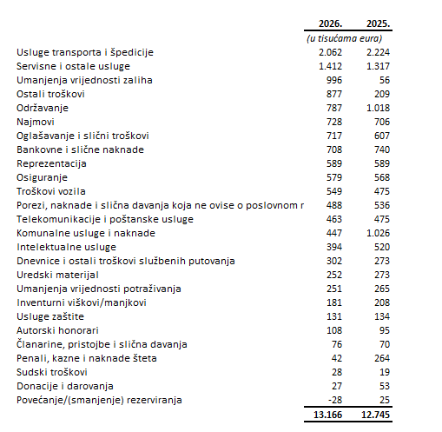

Dugovanja Grupe koja se odnose na najmove a dospijevaju nakon više od pet godina iskazana su unutar pozicije AOP 103 i na dan 30.lipnja 2026. iznose 5.547 tis eur.
Dugovanja Grupe s osnove kredita a koja dospijevaju nakon više od pet godina iskazana su unutar pozicije AOP 104 te na dan 30. lipnja 2026. iznose 8.878 tis eur. Navedena dugovanja su pokrivena hipotekom nad nekretninama koja su vlasništvu povezanih društava.
Na 30. lipnja 2026. godine u Grupi je bilo zaposleno prosječno 3.503 radnika. Grupa ne prati zaposlenike po kategorijama.
Tijekom polugodišnjeg razdoblja u 2026. godine nije bilo promjene na poziciji odgođene porezne imovine. Povećanje na poziciji odgođene porezne obveze iznosi 1 tis eur.
Iznos i nominalna vrijednost dionica iskazana je u bilješkama u nekondoliranom izvještaju Ciak grupe d.d.
Grupa nema potvrda o sudjelovanju, konvertibilnih zadužnica, jamstava, opcija ili sličnih vrijednosnica ili prava.
Grupa nema udjela u društvima s neograničenom odgovornosti.
Konsolidirani financijski izvještaji izdavatelja su najveća grupa društava. Većinski vlasnik Izdavatelja je Ivan Leko.
Grupa nema materijalnih transakcija s povezanim strankama.
Nema značajnih događaja koji su nastupili nakon datuma bilance i nisu odraženi u računu dobiti i gubitka ili bilanci.
Obveze po najmovima proizašle iz primjene MSFI 16 iskazane su u sklopu AOP 103 i AOP 115, a pravo na korištenje imovine u sklopu pozicije AOP 18.
Rezerviranja se iskazuju u skladu s obvezama po ročnosti pa su tako kratkoročna rezerviranja iskazana u sklopu AOP-a 124 te ista na dan 30.6.2026 iznose 661 tisuća eura.

